動く壁
モルモットホイーラン_仕様書_ギミック

仕様書：動く壁

トップページ
 | 動く壁
ゲームリソース

動く壁 | 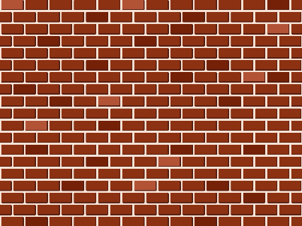 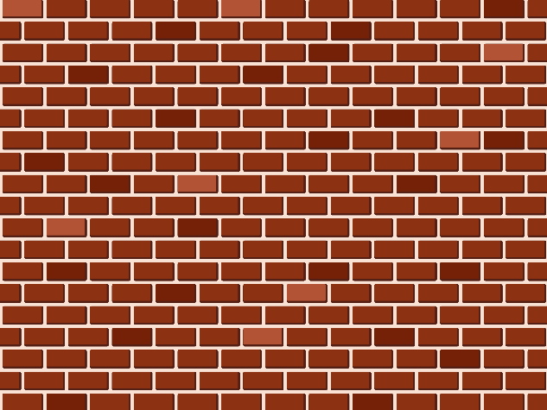 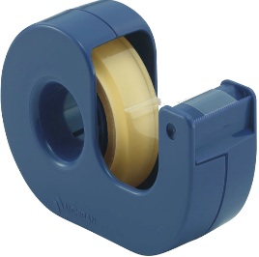

ケージで回転

回転リング
一定時間経過後、任意の方向に壁が動く
ベルトコンベア

上下左右・手前・奥に壁が動く。

Unityでは「インスペクター」で壁の
「長さ」・「高さ」・「移動方向と距離」・
「移動速度」の設定ができるようにする。

「カラマリモード」・「ネンチャクモード」
のみ壁に張り付く事ができる。
張り付いている時は移動する事ができる。

ケージで回転
モルモットホイーラン_仕様書_ギミック

仕様書：ケージで回転

トップページ
 | ケージで回転
ゲームリソース

動く壁 | 

ケージの中で移動すると回転する
ケージで回転

回転リング
ケージの中では「ツルツルモード」で移動しないと
回転しない
ベルトコンベア

ケージの中で回転するとゲートが開く

Unityでは「インスペクター」で
ケージの「回転量」・「減速量」
ゲートの「開く速度」・「閉じる速度」
の設定ができるようにする。で

ケージから離れると少しずつゲートが閉まる

ベルトコンベア
モルモットホイーラン_仕様書_ギミック

仕様書：ベルトコンベア

トップページ
 | ベルトコンベア
ゲームリソース

動く壁

ベルトコンベアに乗っている時は
「カラマリモード」・「ネンチャクモード」・
「ツルツルモード」でも自動で移動する事が可能。
ケージで回転

回転リング

ベルトコンベアに乗っている時は自動で移動する
ベルトコンベア

Unityでは「インスペクター」でベルトコンベアの
「長さ」・「移動する方向 (左⇔右) (奥⇔手前)」
・「移動速度」の設定ができるようにする。

プログラミングでは各モードの移動速度の処理を行う。
カラマリモード：ベルトコンベアの移動速度 × 1.5倍
ネンチャクモード：ベルトコンベアの移動速度
ツルツルモード：ベルトコンベアの移動速度 × 2倍

ベルトコンベアを連結させる事も可能。

壁にベルトコンベアを設置する際、
Unityでは「インスペクター」でベルトコンベアの
「長さ」・「移動する方向 (左⇔右)(上⇔下)」
・「移動速度」の設定ができるようにする。

「カラマリモード」・「ネンチャクモード」のみ
壁に張り付いて、ベルトコンベアに乗る事ができる。

